Техничка
Артикул на этикетке | Style | Name | Группа | Категория | Коллекция | Сезон | фото | Brand name | Color | Цвет полный | материал верха | Тип материала верха | Пол (муж/жен/yнисекс) | O/S (53-63 см) | XS (53см) | XS/S (54см) | S (55 см) | S/M (56 см) | M (57 см) | M/L (58 см) | L (59 см) | L/XL (60 см) | XL (61 см) | XL/XXL (62 см) | XXL (63 см) | XXL/XXXL (64см) | XXXL (65см) | сумма | код страны | Name of manufacturer, it's address | Наименование страны-изготовителя: | Вес нетто | Вес брутто | Всего нетто | Всего брутто | Цена | Сумма
02-704-06 | 2198141 | Fedora Woolfelt | Шляпы | Шляпа федора | Stetson | всесезон | 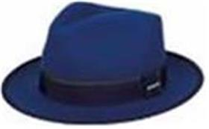 | STETSON | 29 | синий | 100% шерсть | Текстиль, фетр шерстяной | унисекс |  |  |  |  | 3 |  |  | 6 |  |  |  |  |  |  | 9 | CN | Name of manufacturer and its legal address: Friedrich W. Schneider GmbH & Co. KG, Oskar-Schindler-Str. 11, D 50769 Köln, GERMANY; Brunch of manufacturer and its legal address: CAPITALL HOLDINGS LIMITED, 11 F MIN FANG MANSION - 186 Jiangdong Middle Road, 210029 NANJING, China. | Китай | 0.1 | 0.15 | 0.9 | 1.35 | 5,484.96 ₽ | 49,364.64 ₽
02-705-09 | 1998101 | Bowler Woolfelt | Шляпы | Шляпа котелок | Stetson | всесезон | 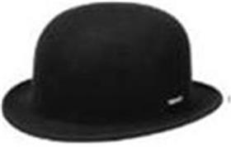 | STETSON | 1 | черный | 100% шерсть | Текстиль, фетр шерстяной | унисекс |  |  |  | 6 | 2 | 2 |  | 6 |  |  |  |  |  |  | 16 | CN | Name of manufacturer and its legal address: Friedrich W. Schneider GmbH & Co. KG, Oskar-Schindler-Str. 11, D 50769 Köln, GERMANY; Brunch of manufacturer and its legal address: CAPITALL HOLDINGS LIMITED, 11 F MIN FANG MANSION - 186 Jiangdong Middle Road, 210029 NANJING, China. | Китай | 0.1 | 0.15 | 1.6 | 2.4 | 4,213.44 ₽ | 67,415.04 ₽
02-734-80 | 1890101 | Bucket Alpaka/Wool | Панамы | Панама | Stetson | всесезон | 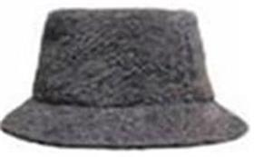 | STETSON | 26 | серый | 75% шерсть альпака - 25% шерсть | Текстиль, ткань | унисекс |  |  |  | 2 |  | 1 |  |  |  | 1 |  | 2 |  |  | 6 | IT | Name of manufacturer and its legal address: Friedrich W. Schneider GmbH & Co. KG, Oskar-Schindler-Str. 11, D 50769 Köln, GERMANY; Brunch of manufacturer and its legal address: HATS & BROTHERS, VIA PROL. ETNA 116/118 VIA RIETI N.26, 80026, CASORIA (NA), ITALY. | Италия | 0.1 | 0.15 | 0.6 | 0.9 | 5,484.96 ₽ | 32,909.76 ₽
02-742-14 | 8599378 | Beanie Deer | Шапки | Шапка вязаная | Stetson | зимний | 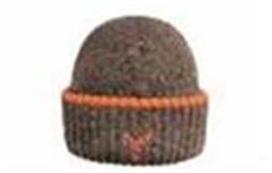 | STETSON | 68 | коричневый | 60% шерсть - 20% вискоза - 20% полиамид | Трикотаж | унисекс |  |  |  |  |  |  |  | 6 |  |  |  |  |  |  | 6 | IT | Name of manufacturer and its legal address: Friedrich W. Schneider GmbH & Co. KG, Oskar-Schindler-Str. 11, D 50769 Köln, GERMANY; Brunch of manufacturer and its legal address: HATS & BROTHERS, VIA PROL. ETNA 116/118 VIA RIETI N.26, 80026, CASORIA (NA), ITALY. | Италия | 0.1 | 0.15 | 0.6 | 0.9 | 3,362.40 ₽ | 20,174.40 ₽
02-743-06 | 8599379 | Beanie Deer | Шапки | Шапка вязаная | Stetson | зимний | 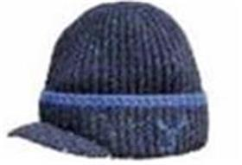 | STETSON | 22 | синий | 60% шерсть - 20% вискоза - 20% полиамид | Трикотаж | унисекс | 16 |  |  |  |  |  |  |  |  |  |  |  |  |  | 16 | IT | Name of manufacturer and its legal address: Friedrich W. Schneider GmbH & Co. KG, Oskar-Schindler-Str. 11, D 50769 Köln, GERMANY; Brunch of manufacturer and its legal address: HATS & BROTHERS, VIA PROL. ETNA 116/118 VIA RIETI N.26, 80026, CASORIA (NA), ITALY. | Италия | 0.1 | 0.15 | 1.6 | 2.4 | 3,362.40 ₽ | 53,798.40 ₽
02-743-14 | 8599379 | Beanie Deer | Шапки | Шапка вязаная | Stetson | зимний | 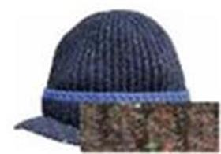 | STETSON | 68 | коричневый | 60% шерсть - 20% вискоза - 20% полиамид | Трикотаж | унисекс | 16 |  |  |  |  |  |  |  |  |  |  |  |  |  | 16 | IT | Name of manufacturer and its legal address: Friedrich W. Schneider GmbH & Co. KG, Oskar-Schindler-Str. 11, D 50769 Köln, GERMANY; Brunch of manufacturer and its legal address: HATS & BROTHERS, VIA PROL. ETNA 116/118 VIA RIETI N.26, 80026, CASORIA (NA), ITALY. | Италия | 0.1 | 0.15 | 1.6 | 2.4 | 3,362.40 ₽ | 53,798.40 ₽
02-747-06 | 8599375 | Beanie Merino Wool | Шапки | Шапка вязаная | Stetson | зимний | 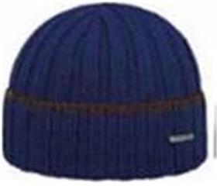 | STETSON | 26 | синий | 100% шерсть | Трикотаж | унисекс | 14 |  |  |  |  |  |  |  |  |  |  |  |  |  | 14 | 0 |  | Germany | 0.1 | 0.15 | 1.4 | 2.1 | 2,509.92 ₽ | 35,138.88 ₽
02-747-80 | 8599375 | Beanie Merino Wool | Шапки | Шапка вязаная | Stetson | зимний | 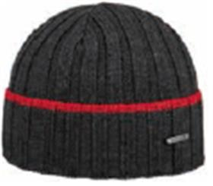 | STETSON | 38 | серый | 100% шерсть | Трикотаж | унисекс | 14 |  |  |  |  |  |  |  |  |  |  |  |  |  | 14 | 0 |  | Germany | 0.1 | 0.15 | 1.4 | 2.1 | 2,509.92 ₽ | 35,138.88 ₽
02-749-27 | 8599380 | Beanie PomPom | Кепки | Кепка восьмиклинка | Stetson | зимний | 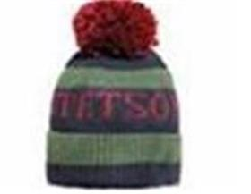 | STETSON | 24 | зеленый / коричневый | 40% шерсть - 30% вискоза - 20% полиамид - 10% кашемир | Трикотаж | унисекс | 8 |  |  |  |  |  |  |  |  |  |  |  |  |  | 8 | IT | Name of manufacturer and its legal address: Friedrich W. Schneider GmbH & Co. KG, Oskar-Schindler-Str. 11, D 50769 Köln, GERMANY; Brunch of manufacturer and its legal address: HATS & BROTHERS, VIA PROL. ETNA 116/118 VIA RIETI N.26, 80026, CASORIA (NA), ITALY. | Италия | 0.1 | 0.15 | 0.8 | 1.2 | 2,509.92 ₽ | 20,079.36 ₽
02-749-06 | 8599380 | Beanie PomPom | Кепки | Кепка восьмиклинка | Stetson | зимний | 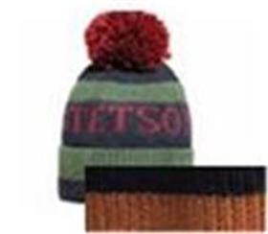 | STETSON | 26 | синий / коричневый | 40% шерсть - 30% вискоза - 20% полиамид - 10% кашемир | Трикотаж | унисекс | 8 |  |  |  |  |  |  |  |  |  |  |  |  |  | 8 | IT | Name of manufacturer and its legal address: Friedrich W. Schneider GmbH & Co. KG, Oskar-Schindler-Str. 11, D 50769 Köln, GERMANY; Brunch of manufacturer and its legal address: HATS & BROTHERS, VIA PROL. ETNA 116/118 VIA RIETI N.26, 80026, CASORIA (NA), ITALY. | Италия | 0.1 | 0.15 | 0.8 | 1.2 | 2,509.92 ₽ | 20,079.36 ₽
02-093-11 | 6840502 | HATTERAS | Кепки | Кепка восьмиклинка | Stetson | всесезон |  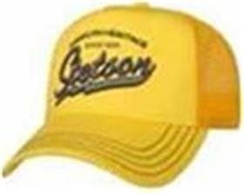 | STETSON | 355 | зеленый | 100% шерсть | Текстиль, ткань | Унисекс |  |  |  |  |  | 2 |  | 4 | 6 | 15 |  |  | 11 |  | 38 | CZ | Name of manufacturer and its legal address: Friedrich W. Schneider GmbH & Co. KG, Oskar-Schindler-Str. 11, D 50769 Köln, GERMANY; Brunch of manufacturer and its legal address: TONAK a.s., Zborovská 823, 741 01 Nový Jičín, CZECH REPUBLIC. | Чехия | 0.1 | 0.15 | 3.8 | 5.7 | 4,213.44 ₽ | 160,110.72 ₽
02-084-09 | 3598102 | WESTERN | Шляпы | Шляпа ковбойская | Stetson | всесезон | 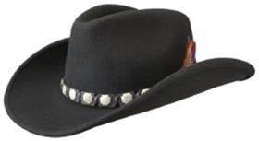 | STETSON | 1 | черный | 100% шерсть | Текстиль, фетр шерстяной | Унисекс |  |  |  | 4 |  |  |  |  |  | 14 |  |  |  |  | 18 | CN | Name of manufacturer and its legal address: Friedrich W. Schneider GmbH & Co. KG, Oskar-Schindler-Str. 11, D 50769 Köln, GERMANY; Brunch of manufacturer and its legal address: CAPITALL HOLDINGS LIMITED, 11 F MIN FANG MANSION - 186 Jiangdong Middle Road, 210029 NANJING, China. | Китай | 0.1 | 0.15 | 1.8 | 2.7 | 6,337.44 ₽ | 114,073.92 ₽
02-084-14 | 3598102 | WESTERN | Шляпы | Шляпа ковбойская | Stetson | всесезон |  | STETSON | 62 | коричневый | 100% шерсть | Текстиль, фетр шерстяной | Унисекс |  |  |  | 7 |  | 4 |  | 3 |  |  | 10 |  |  |  | 24 | CN | Name of manufacturer and its legal address: Friedrich W. Schneider GmbH & Co. KG, Oskar-Schindler-Str. 11, D 50769 Köln, GERMANY; Brunch of manufacturer and its legal address: CAPITALL HOLDINGS LIMITED, 11 F MIN FANG MANSION - 186 Jiangdong Middle Road, 210029 NANJING, China. | Китай | 0.1 | 0.15 | 2.4 | 3.6 | 6,337.44 ₽ | 152,098.56 ₽
02-424-91 | 2528113 | TRAVELLER WOOLFELT | Шляпы | Шляпа федора | Stetson | всесезон | 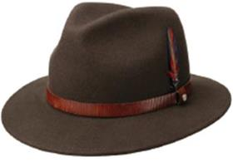 | STETSON | 65 | темно-коричневый | 100% шерсть | Текстиль, фетр шерстяной | Унисекс |  |  |  |  |  | 4 |  |  | 2 |  |  | 3 |  |  | 9 | CN | Name of manufacturer and its legal address: Friedrich W. Schneider GmbH & Co. KG, Oskar-Schindler-Str. 11, D 50769 Köln, GERMANY; Brunch of manufacturer and its legal address: CAPITALL HOLDINGS LIMITED, 11 F MIN FANG MANSION - 186 Jiangdong Middle Road, 210029 NANJING, China. | Китай | 0.1 | 0.15 | 0.9 | 1.35 | 5,484.96 ₽ | 49,364.64 ₽
02-059-15 | 2598123 | POWELL | Шляпы | Шляпа федора | Stetson | всесезон |  | STETSON | 63 | коричневый | 100% шерсть | Текстиль, фетр шерстяной | Унисекс |  |  |  |  |  | 5 |  |  |  |  |  |  |  |  | 5 | PL | Skoczowska Fabryka Kapeluszy POLKAP S.A. ul. Powstańców Śląskich 1, 43-430 Skoczów, Poland | Польша | 0.1 | 0.15 | 0.5 | 0.75 | 6,337.44 ₽ | 31,687.20 ₽
02-031-09 | 1698107 | PORKPIE | Шляпы | Шляпа поркпай | Stetson | всесезон |  | STETSON | 1 | черный | 100% шерсть | Текстиль, фетр шерстяной | Унисекс |  |  |  | 3 |  | 2 | 6 | 4 |  |  | 3 |  |  |  | 18 | CN | Name of manufacturer and its legal address: Friedrich W. Schneider GmbH & Co. KG, Oskar-Schindler-Str. 11, D 50769 Köln, GERMANY; Brunch of manufacturer and its legal address: CAPITALL HOLDINGS LIMITED, 11 F MIN FANG MANSION - 186 Jiangdong Middle Road, 210029 NANJING, China. | Китай | 0.1 | 0.15 | 1.8 | 2.7 | 4,213.44 ₽ | 75,841.92 ₽
02-611-53 | 7751186 | TRUCKER CAP CAMPER | Бейсболки | Бейсболка с сеточкой | Stetson | всесезон |  | STETSON | 67 | бежевый / черный | 100% хлопок / Подклад: 100% хлопок | Текстиль, ткань | Унисекс | 70 |  |  |  |  |  |  |  |  |  |  |  |  |  | 70 | CN | Name of manufacturer and its legal address: Friedrich W. Schneider GmbH & Co. KG, Oskar-Schindler-Str. 11, D 50769 Köln, GERMANY; Brunch of manufacturer and its legal address: CAPITALL HOLDINGS LIMITED, 11 F MIN FANG MANSION - 186 Jiangdong Middle Road, 210029 NANJING, China. | Китай | 0.1 | 0.15 | 7 | 10.5 | 1,150.89 ₽ | 80,562.30 ₽
02-091-16 | 6840101 | HATTERAS | Кепки | Кепка восьмиклинка | Stetson | всесезон |  | STETSON | 21 | синий | 75% шерсть - 20% полиамид - 5% кашемир / Подклад: 100% хлопок | Текстиль, ткань | Унисекс |  |  |  |  |  | 1 |  | 1 | 3 | 2 |  |  |  |  | 7 | BG | Name of manufacturer and its legal address: Friedrich W. Schneider GmbH & Co. KG, Oskar-Schindler-Str. 11, D 50769 Köln, GERMANY; Brunch of manufacturer and its legal address: APEX PRO LTD. 1 Iulius Irasek str. 3400 Montana, BULGARIA. | Болгария | 0.1 | 0.15 | 0.7 | 1.05 | 3,362.40 ₽ | 23,536.80 ₽
02-093-32 | 6840502 | HATTERAS | Кепки | Кепка восьмиклинка | Stetson | всесезон |  | STETSON | 327 | бежевый / синий | 100% шерсть | Текстиль, ткань | Унисекс | 2 |  |  |  |  | 25 | 11 | 28 |  | 28 |  |  |  |  | 94 | BG | Name of manufacturer and its legal address: Friedrich W. Schneider GmbH & Co. KG, Oskar-Schindler-Str. 11, D 50769 Köln, GERMANY; Brunch of manufacturer and its legal address: APEX PRO LTD. 1 Iulius Irasek str. 3400 Montana, BULGARIA. | Болгария | 0.1 | 0.15 | 9.4 | 14.1 | 4,213.44 ₽ | 396,063.36 ₽
02-093-01 | 6840502 | HATTERAS | Кепки | Кепка восьмиклинка | Stetson | всесезон |  | STETSON | 333 | светло-серый | 100% шерсть / Подклад: 100% хлопок | Текстиль, ткань | Унисекс | 4 |  |  |  |  | 16 |  | 39 |  | 1 | 26 |  |  |  | 86 | BG | Name of manufacturer and its legal address: Friedrich W. Schneider GmbH & Co. KG, Oskar-Schindler-Str. 11, D 50769 Köln, GERMANY; Brunch of manufacturer and its legal address: APEX PRO LTD. 1 Iulius Irasek str. 3400 Montana, BULGARIA. | Болгария | 0.1 | 0.15 | 8.6 | 12.9 | 4,213.44 ₽ | 362,355.84 ₽
02-093-15 | 6840502 | HATTERAS | Кепки | Кепка восьмиклинка | Stetson | всесезон |  | STETSON | 347 | светло-коричневый | 100% шерсть | Текстиль, ткань | Унисекс | 1 |  |  |  |  |  |  | 7 |  | 2 |  | 12 |  |  | 22 | BG | Name of manufacturer and its legal address: Friedrich W. Schneider GmbH & Co. KG, Oskar-Schindler-Str. 11, D 50769 Köln, GERMANY; Brunch of manufacturer and its legal address: APEX PRO LTD. 1 Iulius Irasek str. 3400 Montana, BULGARIA. | Болгария | 0.1 | 0.15 | 2.2 | 3.3 | 4,213.44 ₽ | 92,695.68 ₽
02-233-91 | 1187101 | PLAYER PIGSKIN | Шляпы | Шляпа хомбург | Stetson | всесезон | 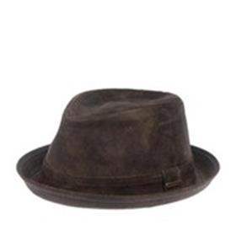 | STETSON | 63 | темно-коричневый | 100% натуральная кожа / Подклад: 100% хлопок | Кожа | Унисекс |  |  |  | 5 | 8 |  |  |  |  |  | 4 |  |  |  | 17 | CN | Name of manufacturer and its legal address: Friedrich W. Schneider GmbH & Co. KG, Oskar-Schindler-Str. 11, D 50769 Köln, GERMANY; Brunch of manufacturer and its legal address: CAPITALL HOLDINGS LIMITED, 11 F MIN FANG MANSION - 186 Jiangdong Middle Road, 210029 NANJING, China. | Китай | 0.1 | 0.15 | 1.7 | 2.55 | 6,337.44 ₽ | 107,736.48 ₽
02-231-09 | 1697101 | PORK PIE PIG SKIN | Шляпы | Шляпа поркпай | Stetson | всесезон | 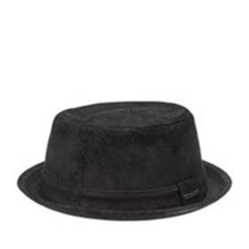 | STETSON | 1 | черный | 100% натуральная кожа | Кожа | Унисекс |  |  |  |  |  | 8 |  |  |  |  |  | 4 |  |  | 12 | CN | Name of manufacturer and its legal address: Friedrich W. Schneider GmbH & Co. KG, Oskar-Schindler-Str. 11, D 50769 Köln, GERMANY; Brunch of manufacturer and its legal address: CAPITALL HOLDINGS LIMITED, 11 F MIN FANG MANSION - 186 Jiangdong Middle Road, 210029 NANJING, China. | Китай | 0.1 | 0.15 | 1.2 | 1.8 | 6,337.44 ₽ | 76,049.28 ₽
02-232-14 | 2527102 | TRAVELLER PIGSKIN | Шляпы | Шляпа федора | Stetson | всесезон | 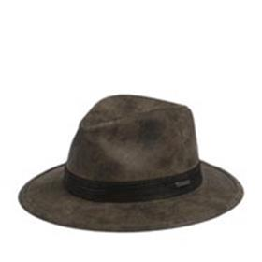 | STETSON | 6 | коричневый | 100% натуральная кожа | Кожа | Унисекс |  |  |  | 3 |  | 4 | 10 | 1 |  |  |  |  |  |  | 18 | CN | Name of manufacturer and its legal address: Friedrich W. Schneider GmbH & Co. KG, Oskar-Schindler-Str. 11, D 50769 Köln, GERMANY; Brunch of manufacturer and its legal address: CAPITALL HOLDINGS LIMITED, 11 F MIN FANG MANSION - 186 Jiangdong Middle Road, 210029 NANJING, China. | Китай | 0.1 | 0.15 | 1.8 | 2.7 | 7,188.48 ₽ | 129,392.64 ₽
02-103-09 | 6127102 | IVY | Кепки | Кепка уточка | Stetson | всесезон | 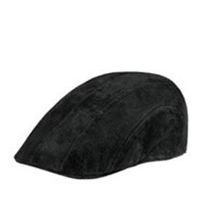 | STETSON | 1 | черный | 100% натуральная кожа | Кожа | Унисекс |  |  |  |  |  |  |  | 6 |  |  |  |  |  |  | 6 | CN | Name of manufacturer and its legal address: Friedrich W. Schneider GmbH & Co. KG, Oskar-Schindler-Str. 11, D 50769 Köln, GERMANY; Brunch of manufacturer and its legal address: CAPITALL HOLDINGS LIMITED, 11 F MIN FANG MANSION - 186 Jiangdong Middle Road, 210029 NANJING, China. | Китай | 0.1 | 0.15 | 0.6 | 0.9 | 4,213.44 ₽ | 25,280.64 ₽
02-103-91 | 6127102 | IVY | Кепки | Кепка уточка | Stetson | всесезон | 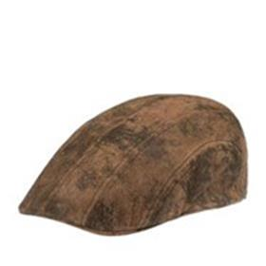 | STETSON | 63 | темно-коричневый | 100% натуральная кожа | Кожа | Унисекс |  |  |  |  |  | 2 |  | 2 | 3 |  |  |  |  |  | 7 | CN | Name of manufacturer and its legal address: Friedrich W. Schneider GmbH & Co. KG, Oskar-Schindler-Str. 11, D 50769 Köln, GERMANY; Brunch of manufacturer and its legal address: CAPITALL HOLDINGS LIMITED, 11 F MIN FANG MANSION - 186 Jiangdong Middle Road, 210029 NANJING, China. | Китай | 0.1 | 0.15 | 0.7 | 1.05 | 4,213.44 ₽ | 29,494.08 ₽
02-121-09 | 6647103 | 6-PANEL | Кепки | Кепка шестиклинка | Stetson | всесезон | 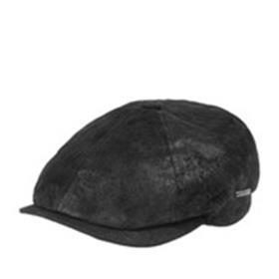 | STETSON | 1 | черный | 100% натуральная кожа | Кожа | Унисекс |  |  |  |  |  |  |  |  |  | 3 |  |  |  |  | 3 | CN | Name of manufacturer and its legal address: Friedrich W. Schneider GmbH & Co. KG, Oskar-Schindler-Str. 11, D 50769 Köln, GERMANY; Brunch of manufacturer and its legal address: CAPITALL HOLDINGS LIMITED, 11 F MIN FANG MANSION - 186 Jiangdong Middle Road, 210029 NANJING, China. | Китай | 0.1 | 0.15 | 0.3 | 0.45 | 5,064.48 ₽ | 15,193.44 ₽
02-050-09 | 6847102 | HATTERAS PIGSKIN | Кепки | Кепка восьмиклинка | Stetson | всесезон | 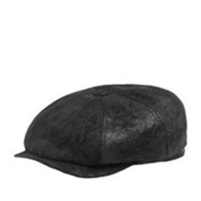 | STETSON | 1 | черный | 100% натуральная кожа | Кожа | Унисекс |  |  |  | 2 |  |  |  |  |  |  | 3 |  |  |  | 5 | CN | Name of manufacturer and its legal address: Friedrich W. Schneider GmbH & Co. KG, Oskar-Schindler-Str. 11, D 50769 Köln, GERMANY; Brunch of manufacturer and its legal address: CAPITALL HOLDINGS LIMITED, 11 F MIN FANG MANSION - 186 Jiangdong Middle Road, 210029 NANJING, China. | Китай | 0.1 | 0.15 | 0.5 | 0.75 | 5,064.48 ₽ | 25,322.40 ₽
02-050-14 | 6847102 | HATTERAS PIGSKIN | Кепки | Кепка восьмиклинка | Stetson | всесезон | 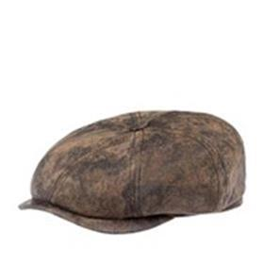 | STETSON | 63 | темно-коричневый | 100% натуральная кожа | Кожа | Унисекс |  |  |  |  |  |  |  | 3 |  |  |  | 5 |  |  | 8 | DE | Name of manufacturer and its legal address: Friedrich W. Schneider GmbH & Co. KG, Oskar-Schindler-Str. 11, D 50769 Köln, GERMANY; Brunch of manufacturer and its legal address: Friedrich W. Schneider GmbH & Co. KG, Oskar-Schindler-Str. 11, D 50769 Köln, GERMANY; | Германия | 0.1 | 0.15 | 0.8 | 1.2 | 5,064.48 ₽ | 40,515.84 ₽
02-363-14 | 2791103 | OUTDOOR | Шляпы | Шляпа ковбойская | Stetson | всесезон | 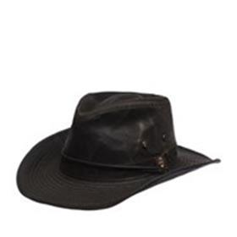 | STETSON | 6 | коричневый | 50% хлопок - 50% полиэстер | Текстиль, ткань | Унисекс |  |  |  |  |  |  |  |  |  | 13 |  |  | 15 |  | 28 | LK | Name of manufacturer and its legal address: Friedrich W. Schneider GmbH & Co. KG, Oskar-Schindler-Str. 11, D 50769 Köln, GERMANY; Brunch of manufacturer and its legal address: Yash Hat Lanka Ltd. Block A, C18 Export Processing Zone, Malwana, Biyagama, SRI LANKA | Шри-Ланка | 0.1 | 0.15 | 2.8 | 4.2 | 3,362.40 ₽ | 94,147.20 ₽
02-340-09 | 7491102 | ARMY CAP | Кепки | Кепка кадетка | Stetson | всесезон | 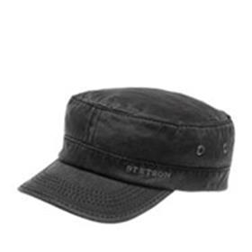 | STETSON | 1 | черный | 50% хлопок - 50% полиэстер | Текстиль, ткань | Унисекс |  |  |  | 8 |  |  |  |  |  |  |  |  |  |  | 8 | LK | Name of manufacturer and its legal address: Friedrich W. Schneider GmbH & Co. KG, Oskar-Schindler-Str. 11, D 50769 Köln, GERMANY; Brunch of manufacturer and its legal address: Yash Hat Lanka Ltd. Block A, C18 Export Processing Zone, Malwana, Biyagama, SRI LANKA | Шри-Ланка | 0.1 | 0.15 | 0.8 | 1.2 | 1,658.88 ₽ | 13,271.04 ₽
02-380-08 | 8539201 | SURTH CASHMERE | Шапки | Шапка вязаная | Stetson | зимний | 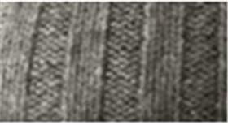 | STETSON | 3 | серый | 100% кашемир | Трикотаж | Унисекс | 18 |  |  |  |  |  |  |  |  |  |  |  |  |  | 18 | CN | Name of manufacturer and its legal address: Friedrich W. Schneider GmbH & Co. KG, Oskar-Schindler-Str. 11, D 50769 Köln, GERMANY; Brunch of manufacturer and its legal address: CAPITALL HOLDINGS LIMITED, 11 F MIN FANG MANSION - 186 Jiangdong Middle Road, 210029 NANJING, China. | Китай | 0.1 | 0.15 | 1.8 | 2.7 | 4,213.44 ₽ | 75,841.92 ₽
02-559-09 | 8599211 | BEANIE CASHMERE | Шапки | Шапка вязаная | Stetson | зимний |  | STETSON | 1 | черный | 100% кашемир | Трикотаж | Унисекс | 7 |  |  |  |  |  |  |  |  |  |  |  |  |  | 7 | CN | Name of manufacturer and its legal address: Friedrich W. Schneider GmbH & Co. KG, Oskar-Schindler-Str. 11, D 50769 Köln, GERMANY; Brunch of manufacturer and its legal address: CAPITALL HOLDINGS LIMITED, 11 F MIN FANG MANSION - 186 Jiangdong Middle Road, 210029 NANJING, China. | Китай | 0.1 | 0.15 | 0.7 | 1.05 | 4,213.44 ₽ | 29,494.08 ₽
02-559-08 | 8599211 | BEANIE CASHMERE | Шапки | Шапка вязаная | Stetson | зимний |  | STETSON | 3 | серый | 100% кашемир | Трикотаж | Унисекс | 7 |  |  |  |  |  |  |  |  |  |  |  |  |  | 7 | CN | Name of manufacturer and its legal address: Friedrich W. Schneider GmbH & Co. KG, Oskar-Schindler-Str. 11, D 50769 Köln, GERMANY; Brunch of manufacturer and its legal address: CAPITALL HOLDINGS LIMITED, 11 F MIN FANG MANSION - 186 Jiangdong Middle Road, 210029 NANJING, China. | Китай | 0.1 | 0.15 | 0.7 | 1.05 | 4,213.44 ₽ | 29,494.08 ₽
02-137-06 | 8519301 | NORTHPORT | Шапки | Шапка вязаная | Stetson | зимний | 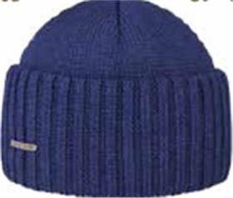 | STETSON | 22 | синий | 100% шерсть | Трикотаж | Унисекс | 20 |  |  |  |  |  |  |  |  |  |  |  |  |  | 20 | IT | Name of manufacturer and its legal address: Friedrich W. Schneider GmbH & Co. KG, Oskar-Schindler-Str. 11, D 50769 Köln, GERMANY; Brunch of manufacturer and its legal address: HATS & BROTHERS, VIA PROL. ETNA 116/118 VIA RIETI N.26, 80026, CASORIA (NA), ITALY. | Италия | 0.1 | 0.15 | 2 | 3 | 2,930.40 ₽ | 58,608.00 ₽
02-137-91 | 8519301 | NORTHPORT | Шапки | Шапка вязаная | Stetson | зимний | 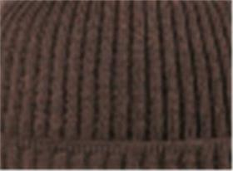 | STETSON | 61 | темно-коричневый | 100% шерсть | Трикотаж | Унисекс | 19 |  |  |  |  |  |  |  |  |  |  |  |  |  | 19 | IT | Name of manufacturer and its legal address: Friedrich W. Schneider GmbH & Co. KG, Oskar-Schindler-Str. 11, D 50769 Köln, GERMANY; Brunch of manufacturer and its legal address: HATS & BROTHERS, VIA PROL. ETNA 116/118 VIA RIETI N.26, 80026, CASORIA (NA), ITALY. | Италия | 0.1 | 0.15 | 1.9 | 2.85 | 2,930.40 ₽ | 55,677.60 ₽
02-387-05 | 8599345 | BEANIE MERINO | Шапки | Шапка вязаная | Stetson | зимний |  | STETSON | 33 | темно-серый | 100% шерсть | Трикотаж | Унисекс | 6 |  |  |  |  |  |  |  |  |  |  |  |  |  | 6 | IT | Name of manufacturer and its legal address: Friedrich W. Schneider GmbH & Co. KG, Oskar-Schindler-Str. 11, D 50769 Köln, GERMANY; Brunch of manufacturer and its legal address: HATS & BROTHERS, VIA PROL. ETNA 116/118 VIA RIETI N.26, 80026, CASORIA (NA), ITALY. | Италия | 0.1 | 0.15 | 0.6 | 0.9 | 2,509.92 ₽ | 15,059.52 ₽
02-586-09 | 8599365 | BEANIE MERINO WOOL | Шапки | Шапка вязаная | Stetson | зимний | 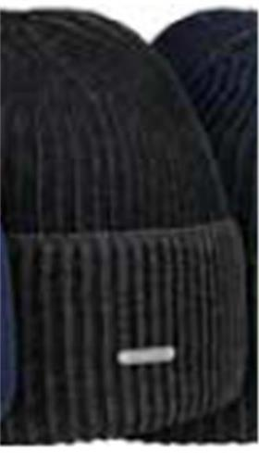 | STETSON | 13 | черный | 100% шерсть | Трикотаж | Унисекс | 12 |  |  |  |  |  |  |  |  |  |  |  |  |  | 12 | IT | Name of manufacturer and its legal address: Friedrich W. Schneider GmbH & Co. KG, Oskar-Schindler-Str. 11, D 50769 Köln, GERMANY; Brunch of manufacturer and its legal address: HATS & BROTHERS, VIA PROL. ETNA 116/118 VIA RIETI N.26, 80026, CASORIA (NA), ITALY. | Италия | 0.1 | 0.15 | 1.2 | 1.8 | 2,509.92 ₽ | 30,119.04 ₽
02-586-92 | 8599365 | BEANIE MERINO WOOL | Шапки | Шапка вязаная | Stetson | зимний | 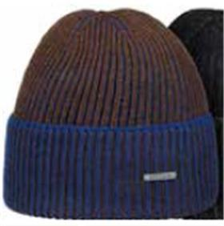 | STETSON | 62 | коричневый / синий | 100% шерсть | Трикотаж | Унисекс | 10 |  |  |  |  |  |  |  |  |  |  |  |  |  | 10 | IT | Name of manufacturer and its legal address: Friedrich W. Schneider GmbH & Co. KG, Oskar-Schindler-Str. 11, D 50769 Köln, GERMANY; Brunch of manufacturer and its legal address: HATS & BROTHERS, VIA PROL. ETNA 116/118 VIA RIETI N.26, 80026, CASORIA (NA), ITALY. | Италия | 0.1 | 0.15 | 1 | 1.5 | 2,509.92 ₽ | 25,099.20 ₽
02-144-09 | 8699352 | GEORGIA | Шапки | Шапка вязаная | Stetson | зимний |  | STETSON | 1 | черный | 100% шерсть | Трикотаж | Унисекс | 6 |  |  |  |  |  |  |  |  |  |  |  |  |  | 6 | IT | Name of manufacturer and its legal address: Friedrich W. Schneider GmbH & Co. KG, Oskar-Schindler-Str. 11, D 50769 Köln, GERMANY; Brunch of manufacturer and its legal address: HATS & BROTHERS, VIA PROL. ETNA 116/118 VIA RIETI N.26, 80026, CASORIA (NA), ITALY. | Италия | 0.1 | 0.15 | 0.6 | 0.9 | 2,509.92 ₽ | 15,059.52 ₽
02-613-54 | 7756112 | TRUCKER CAP HIKING | Бейсболки | Бейсболка с сеточкой | Stetson | всесезон | 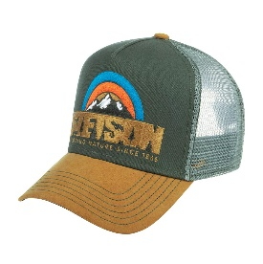 | STETSON | 57 | бежевый / серый | 100% хлопок / Подклад: 100% хлопок | Текстиль, ткань | Унисекс | 55 |  |  |  |  |  |  |  |  |  |  |  |  |  | 55 | CN | Name of manufacturer and its legal address: Friedrich W. Schneider GmbH & Co. KG, Oskar-Schindler-Str. 11, D 50769 Köln, GERMANY; Brunch of manufacturer and its legal address: CAPITALL HOLDINGS LIMITED, 11 F MIN FANG MANSION - 186 Jiangdong Middle Road, 210029 NANJING, China. | Китай | 0.1 | 0.15 | 5.5 | 8.25 | 1,005.75 ₽ | 55,316.25 ₽
02-614-54 | 7756113 | TRUCKER CAP ANIMAL NATURE | Бейсболки | Бейсболка с сеточкой | Stetson | всесезон | 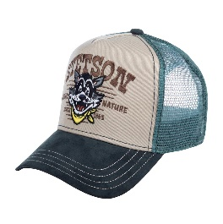 | STETSON | 37 | бежевый / серый | 100% хлопок / Подклад: 100% хлопок | Текстиль, ткань | Унисекс |  |  |  |  |  | 30 |  |  |  |  |  |  |  |  | 30 | CN | Name of manufacturer and its legal address: Friedrich W. Schneider GmbH & Co. KG, Oskar-Schindler-Str. 11, D 50769 Köln, GERMANY; Brunch of manufacturer and its legal address: CAPITALL HOLDINGS LIMITED, 11 F MIN FANG MANSION - 186 Jiangdong Middle Road, 210029 NANJING, China. | Китай | 0.1 | 0.15 | 3 | 4.5 | 1,005.75 ₽ | 30,172.50 ₽
02-615-13 | 7756114 | TRUCKER CAP CANOE | Бейсболки | Бейсболка с сеточкой | Stetson | всесезон | 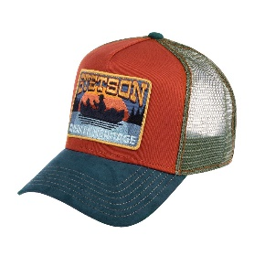 | STETSON | 28 | оранжевый / синий | 100% хлопок / Подклад: 100% хлопок | Текстиль, ткань | Унисекс |  |  |  |  |  |  |  | 60 |  |  |  |  |  |  | 60 | CN | Name of manufacturer and its legal address: Friedrich W. Schneider GmbH & Co. KG, Oskar-Schindler-Str. 11, D 50769 Köln, GERMANY; Brunch of manufacturer and its legal address: CAPITALL HOLDINGS LIMITED, 11 F MIN FANG MANSION - 186 Jiangdong Middle Road, 210029 NANJING, China. | Китай | 0.1 | 0.15 | 6 | 9 | 1,005.75 ₽ | 60,345.00 ₽
02-201-09 | 6611105 | TEXAS COTTON | Кепки | Кепка уточка | Stetson | всесезон | 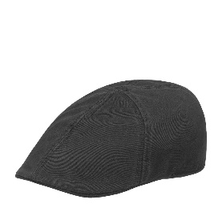 | STETSON | 1 | черный | 100% хлопок / Подклад: 100% хлопок | Текстиль, ткань | Унисекс |  |  |  |  |  |  | 3 | 3 |  |  |  |  |  |  | 6 | CN | Name of manufacturer and its legal address: Friedrich W. Schneider GmbH & Co. KG, Oskar-Schindler-Str. 11, D 50769 Köln, GERMANY; Brunch of manufacturer and its legal address: CAPITALL HOLDINGS LIMITED, 11 F MIN FANG MANSION - 186 Jiangdong Middle Road, 210029 NANJING, China. | Китай | 0.1 | 0.15 | 0.6 | 0.9 | 774.00 ₽ | 4,644.00 ₽

 |  |  |  |  |  |  |  |  |  |  |  |  |  |  |  |  |  |  |  |  |  |  |  |  |  |  |  | 872 |  |  |  |  |  | 87.2 | 130.8

